1st-E-Data
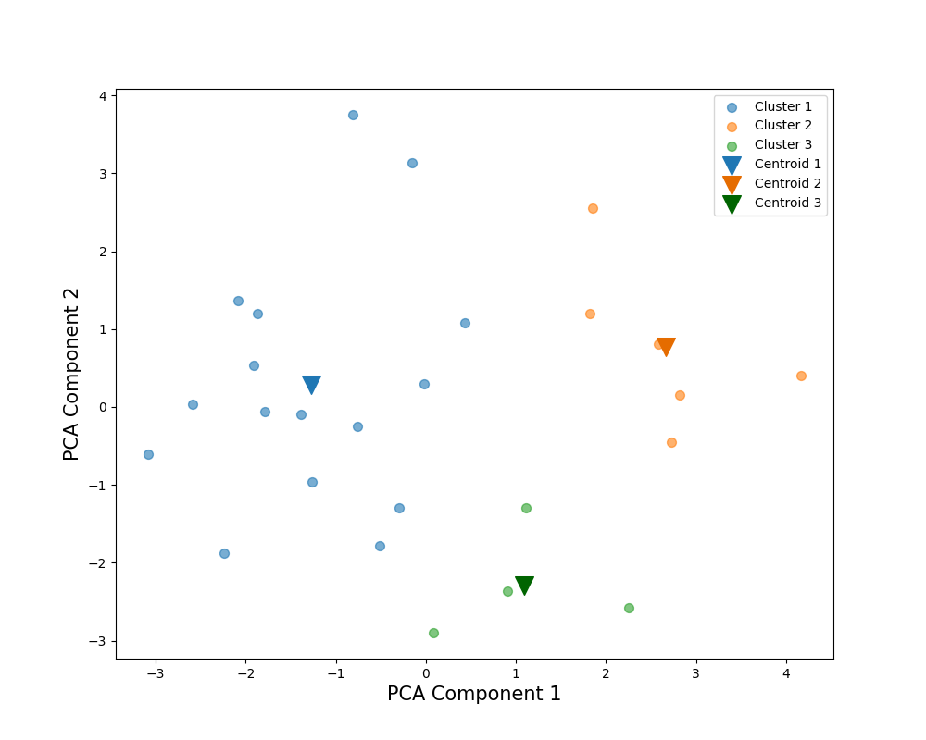
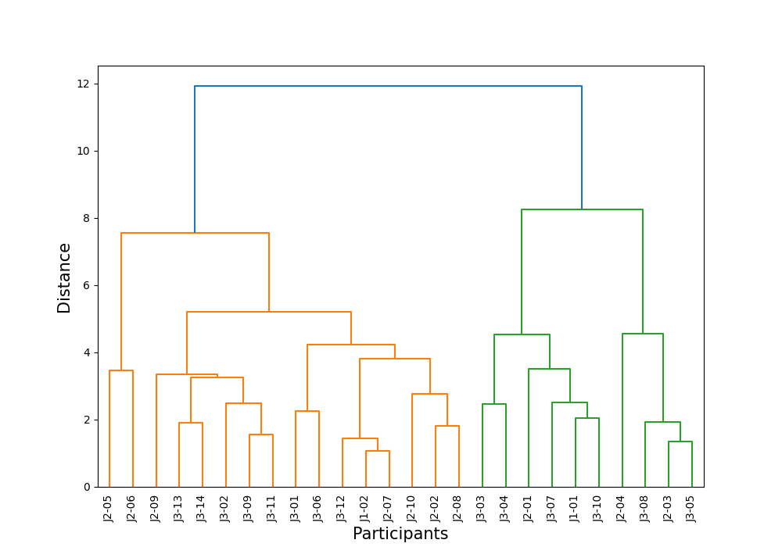
Number of Clusters |  | 2 |  | 3 |  |  | PCA Weights
Cluster |  | 2 | 1 | 3 | 1 | 2 | 1 | 2
解答時間(s) | 平均 | 253.8 | 346.25 | 191.75 | 346.25 | 295.166667 | -0.188448 | 0.547888
 | 標準偏差 | 65.511322174 | 86.712167543 | 28.194266563 | 86.712167543 | 45.984417654
 | 変動係数 | 25.81% | 25.04% | 14.70% | 25.04% | 15.58%
平均速度(px/s) | 平均 | 1094.294209 | 705.322548 | 988.094402 | 705.322548 | 1165.094081 | 0.503328 | -0.048843
 | 標準偏差 | 134.88681775 | 88.627474211 | 72.088101855 | 88.627474211 | 120.80618518
 | 変動係数 | 12.33% | 12.57% | 7.30% | 12.57% | 10.37%
切り替え回数 | 平均 | 938.4 | 1263 | 728.25 | 1263 | 1078.5 | -0.221611 | 0.537619
 | 標準偏差 | 278.37592489 | 269.85724621 | 151.43838131 | 269.85724621 | 258.54109925
 | 変動係数 | 29.66% | 21.37% | 20.79% | 21.37% | 23.97%
サッケードの割合(％) | 平均 | 13.253691 | 14.200787 | 13.59484 | 14.200787 | 13.026258 | -0.326674 | -0.132611
39％
 | 標準偏差 | 1.5230019698 | 1.1531448305 | 2.1184756312 | 1.1531448305 | 1.1520512141
42％
 | 変動係数 | 11.49% | 8.12% | 15.58% | 8.12% | 8.84%
平均サッケード振幅(px) | 平均 | 268.363872 | 165.67266 | 235.552057 | 165.67266 | 290.238416 | 0.515285 | 0.015509
 | 標準偏差 | 43.472856462 | 30.361587294 | 37.031237732 | 30.361587294 | 33.816063239
 | 変動係数 | 16.20% | 18.33% | 15.72% | 18.33% | 11.65%
最大サッケード振幅(px) | 平均 | 1190.853378 | 1081.260118 | 984.727143 | 1081.260118 | 1328.270868 | 0.212811 | 0.184026
 | 標準偏差 | 231.5947912 | 249.74559086 | 96.370491526 | 249.74559086 | 185.26198382
 | 変動係数 | 19.45% | 23.10% | 9.79% | 23.10% | 13.95%
54％
視線の分布(px) | 平均 | 434.991508 | 368.092272 | 433.226694 | 368.092272 | 436.16805 | 0.42632 | 0.036584
 | 標準偏差 | 21.657200004 | 36.445384317 | 15.079079448 | 36.445384317 | 26.527001828
 | 変動係数 | 4.98% | 9.90% | 3.48% | 9.90% | 6.08%
視線パスのフラクタル次元 | 平均 | 128.139279 | 121.580604 | 96.286203 | 121.580604 | 149.374664 | 0.174196 | 0.533083
 | 標準偏差 | 34.440806872 | 29.470693324 | 14.803775127 | 29.470693324 | 25.510562851
 | 変動係数 | 26.88% | 24.24% | 15.37% | 24.24% | 17.08%
平均視線パス直線性 | 平均 | 0.960342 | 0.965481 | 0.974399 | 0.965481 | 0.950971 | -0.18006 | -0.266817
 | 標準偏差 | 0.015099668871 | 0.0073484692283 | 0.0078102496759 | 0.0073484692283 | 0.010488088482
 | 変動係数 | 1.57% | 0.76% | 0.80% | 0.76% | 1.10%
Scoring Rate (%) |  | 45% | 42% | 54% | 42% | 39%

1st-J-Data
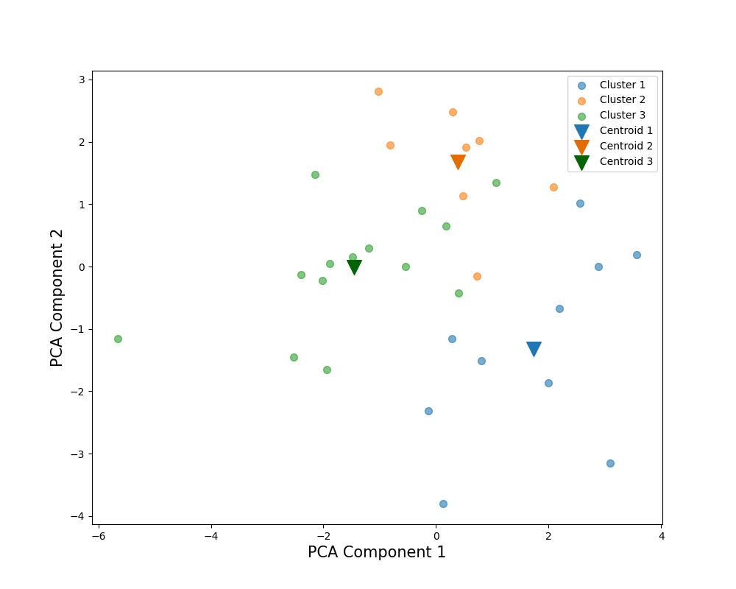
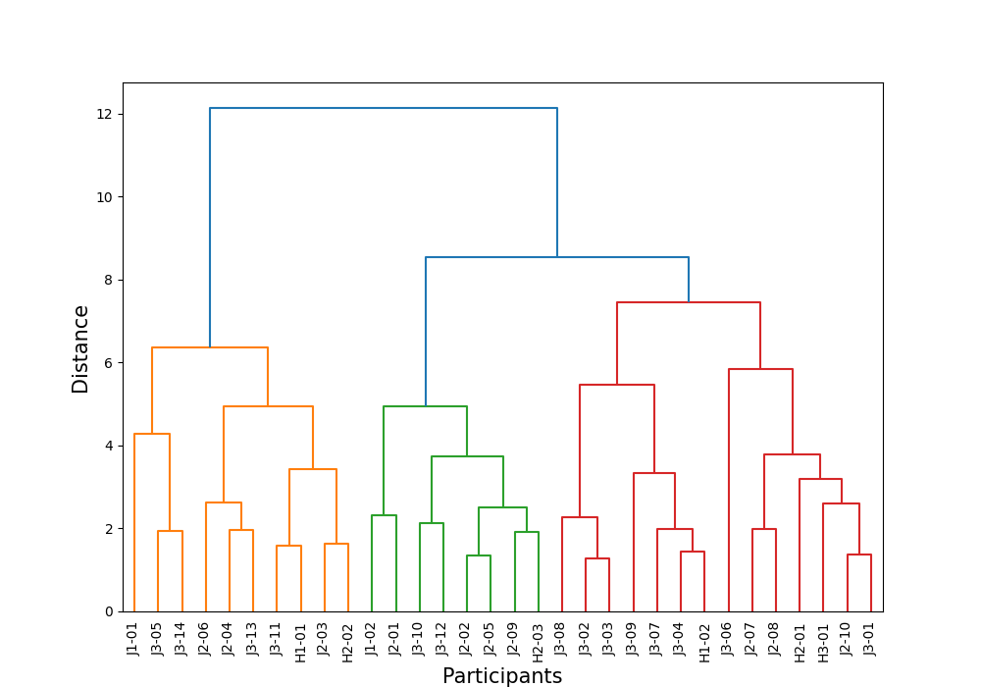
Number of Clusters |  | 2 |  | 3 |  |  | 4 |  |  |  | PCA Weights
Cluster |  | 1 | 2 | 3 | 1 | 2 | 3 | 4 | 1 | 2 | 1 | 2
解答時間(s) | 平均 | 128.3 | 140.818182 | 123.714286 | 128.3 | 170.75 | 122 | 125.428571 | 128.3 | 170.75 | 0.198149 | 0.554253
 | 標準偏差 | 28.975276824 | 29.776367055 | 19.632894565 | 28.975276824 | 18.304956405 | 18.165902125 | 22.322314262 | 28.975276824 | 18.304956405
 | 変動係数 | 22.58% | 21.15% | 15.87% | 22.58% | 10.72% | 14.89% | 17.80% | 22.58% | 10.72%
80％
平均速度(px/s) | 平均 | 1366.710169 | 1089.162441 | 1102.016901 | 1366.710169 | 1066.667138 | 1243.835259 | 960.198542 | 1366.710169 | 1066.667138 | 0.386751 | -0.302942
 | 標準偏差 | 143.57499805 | 173.54413924 | 188.04967718 | 143.57499805 | 154.17636012 | 137.68491709 | 103.60001727 | 143.57499805 | 154.17636012
 | 変動係数 | 10.51% | 15.93% | 17.06% | 10.51% | 14.45% | 11.07% | 10.79% | 10.51% | 14.45%
切り替え回数 | 平均 | 463.1 | 539.636364 | 497.571429 | 463.1 | 613.25 | 512 | 483.142857 | 463.1 | 613.25 | 0.173847 | 0.57919
 | 標準偏差 | 96.395539316 | 94.563934256 | 88.642509582 | 96.395539316 | 50.024993753 | 89.4427191 | 92.405679068 | 96.395539316 | 50.024993753
 | 変動係数 | 20.82% | 17.52% | 17.82% | 20.82% | 8.16% | 17.47% | 19.13% | 20.82% | 8.16%
サッケードの割合(％) | 平均 | 11.677288 | 13.091585 | 13.477241 | 11.677288 | 12.416685 | 14.109659 | 12.844824 | 11.677288 | 12.416685 | -0.256632 | 0.234803
 | 標準偏差 | 1.1684275758 | 1.0887028979 | 1.1250608872 | 1.1684275758 | 0.62217280558 | 0.28630054139 | 1.3142659548 | 1.1684275758 | 0.62217280558
 | 変動係数 | 10.01% | 8.32% | 8.35% | 10.01% | 5.01% | 2.03% | 10.23% | 10.01% | 5.01%
91％
平均サッケード振幅(px) | 平均 | 378.757485 | 265.230729 | 261.733789 | 378.757485 | 271.350376 | 283.282751 | 240.184827 | 378.757485 | 271.350376 | 0.423954 | -0.332261
 | 標準偏差 | 59.87504339 | 44.937308119 | 41.173804876 | 59.87504339 | 53.314599042 | 32.485510231 | 39.170162369 | 59.87504339 | 53.314599042
87％
 | 変動係数 | 15.81% | 16.94% | 15.73% | 15.81% | 19.65% | 11.47% | 16.31% | 15.81% | 19.65%
最大サッケード振幅(px) | 平均 | 1403.525261 | 1094.616162 | 1043.927291 | 1403.525261 | 1183.321686 | 1088.656813 | 999.19777 | 1403.525261 | 1183.321686 | 0.415715 | -0.016017
 | 標準偏差 | 136.08673894 | 188.79859252 | 192.962601 | 136.08673894 | 153.79639008 | 231.16891651 | 150.22467662 | 136.08673894 | 153.79639008
 | 変動係数 | 9.70% | 17.25% | 18.48% | 9.70% | 13.00% | 21.23% | 15.03% | 9.70% | 13.00%
視線の分布(px) | 平均 | 546.927534 | 477.858792 | 461.823306 | 546.927534 | 505.920892 | 491.346763 | 432.299849 | 546.927534 | 505.920892 | 0.425207 | -0.03332
 | 標準偏差 | 40.10546484 | 46.097422715 | 46.034183451 | 40.10546484 | 32.017303868 | 19.390982079 | 46.708233364 | 40.10546484 | 32.017303868
 | 変動係数 | 7.33% | 9.65% | 9.97% | 7.33% | 6.33% | 3.95% | 10.80% | 7.33% | 6.33%
視線パスのフラクタル次元 | 平均 | 80.787189 | 74.792548 | 68.290168 | 80.787189 | 86.171712 | 72.520287 | 64.06005 | 80.787189 | 86.171712 | 0.424012 | 0.291018
 | 標準偏差 | 16.609346495 | 15.056250363 | 14.347422173 | 16.609346495 | 8.0769268908 | 13.663313581 | 14.750137525 | 16.609346495 | 8.0769268908
 | 変動係数 | 20.56% | 20.13% | 21.01% | 20.56% | 9.37% | 18.84% | 23.03% | 20.56% | 9.37%
平均視線パス直線性 | 平均 | 0.976169 | 0.965567 | 0.965775 | 0.976169 | 0.965203 | 0.953888 | 0.977661 | 0.976169 | 0.965203 | -0.043987 | -0.118243
 | 標準偏差 | 0.0073484692283 | 0.015459624834 | 0.016186414056 | 0.0073484692283 | 0.01513274595 | 0.010392304845 | 0.011445523142 | 0.0073484692283 | 0.01513274595
 | 変動係数 | 0.75% | 1.60% | 1.68% | 0.75% | 1.57% | 1.09% | 1.17% | 0.75% | 1.57%
Scoring Rate (%) |  | 87% | 87% | 91% | 87% | 80% | 91% | 90% | 87% | 80%

1st-All-Data
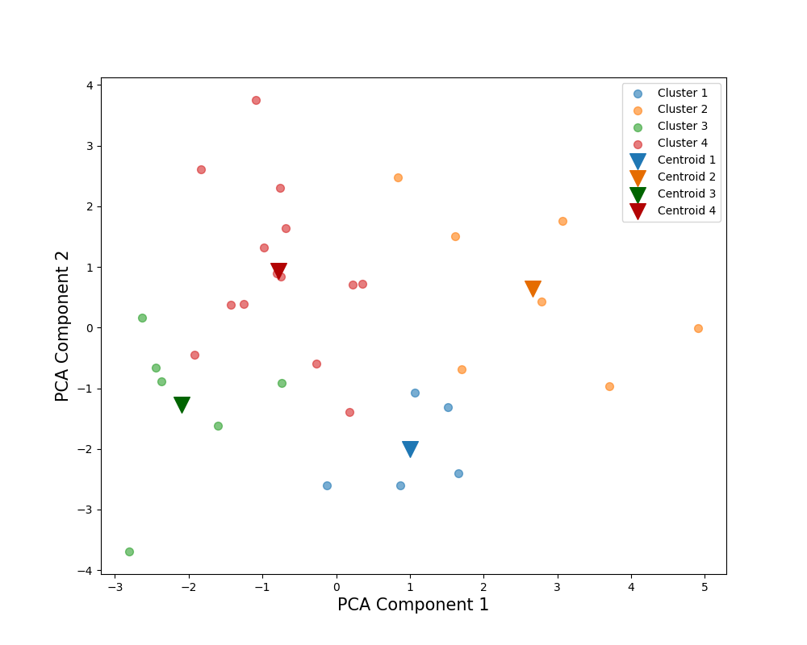
Number of Clusters |  | 2 |  | 3 |  |  | 4 |  |  |  | 5 |  |  |  |  | PCA Weights
Cluster |  | 1 | 2 | 1 | 2 | 3 | 1 | 2 | 3 | 4 | 1 | 2 | 3 | 5 | 4 | 1 | 2
解答時間(s) | 平均 | 149.416667 | 240.925 | 149.416667 | 220.666667 | 249.607143 | 127.4 | 165.142857 | 220.666667 | 249.607143 | 127.4 | 165.142857 | 220.666667 | 221.5 | 300.2 | -0.339637 | 0.425935
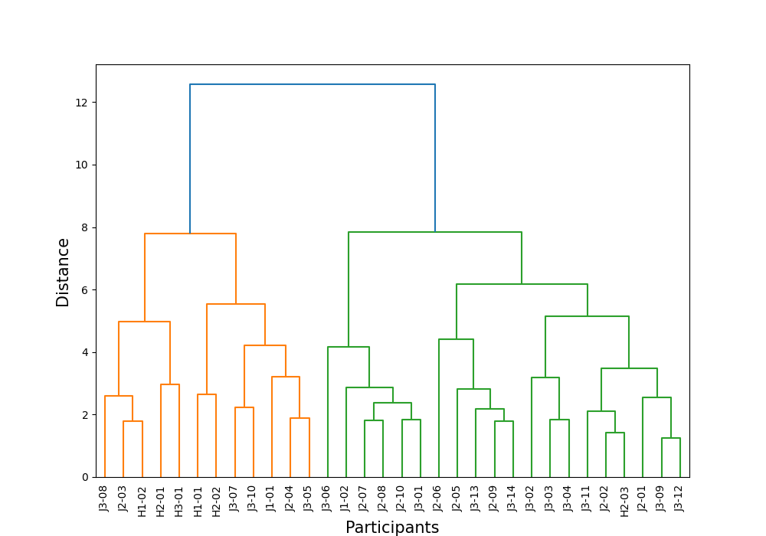
 | 標準偏差 | 36.747191199 | 50.27458158 | 36.747191199 | 42.828339531 | 52.134507459 | 16.887125273 | 39.913149763 | 42.828339531 | 52.134507459 | 16.887125273 | 39.913149763 | 42.828339531 | 27.5 | 48.414357375
 | 変動係数 | 24.59% | 20.87% | 24.59% | 19.41% | 20.89% | 13.26% | 24.17% | 19.41% | 20.89% | 13.26% | 24.17% | 19.41% | 12.42% | 16.13%
平均速度(px/s) | 平均 | 1221.859576 | 937.910988 | 1221.859576 | 803.043986 | 995.711133 | 1076.885839 | 1325.412245 | 803.043986 | 995.711133 | 1076.885839 | 1325.412245 | 803.043986 | 1013.585278 | 963.537672 | 0.461256 | 0.161083
 | 標準偏差 | 178.48809162 | 126.4652905 | 178.48809162 | 98.075325699 | 87.651158521 | 136.66551613 | 126.21352681 | 98.075325699 | 87.651158521 | 136.66551613 | 126.21352681 | 98.075325699 | 95.700951045 | 68.108429919
 | 変動係数 | 14.61% | 13.48% | 14.61% | 12.21% | 8.80% | 12.69% | 9.52% | 12.21% | 8.80% | 12.69% | 9.52% | 12.21% | 9.44% | 7.07%
切り替え回数 | 平均 | 580.541667 | 876.25 | 580.541667 | 823.583333 | 898.821429 | 509.3 | 631.428571 | 823.583333 | 898.821429 | 509.3 | 631.428571 | 823.583333 | 816.722222 | 1046.6 | -0.36423 | 0.416884
 | 標準偏差 | 148.58735697 | 163.535969 | 148.58735697 | 155.83658642 | 167.08721895 | 81.519629538 | 169.69345611 | 155.83658642 | 167.08721895 | 81.519629538 | 169.69345611 | 155.83658642 | 137.07071877 | 103.40901798
 | 変動係数 | 25.59% | 18.66% | 25.59% | 18.92% | 18.59% | 16.01% | 26.87% | 18.92% | 18.59% | 16.01% | 26.87% | 18.92% | 16.78% | 9.88%
64％
サッケードの割合(％) | 平均 | 12.571349 | 13.446584 | 12.571349 | 13.94025 | 13.235013 | 13.159887 | 12.150965 | 13.94025 | 13.235013 | 13.159887 | 12.150965 | 13.94025 | 13.646382 | 12.494548 | -0.287973 | -0.176304
 | 標準偏差 | 1.2909132426 | 0.88016134884 | 1.2909132426 | 0.74025401046 | 0.87222990089 | 1.5020745654 | 1.0277144545 | 0.74025401046 | 0.87222990089 | 1.5020745654 | 1.0277144545 | 0.74025401046 | 0.80977712983 | 0.30815255962
71％
 | 変動係数 | 10.27% | 6.55% | 10.27% | 5.31% | 6.59% | 11.41% | 8.46% | 5.31% | 6.59% | 11.41% | 8.46% | 5.31% | 5.93% | 2.47%
平均サッケード振幅(px) | 平均 | 315.773733 | 229.134878 | 315.773733 | 188.324517 | 246.625033 | 262.592428 | 353.76038 | 188.324517 | 246.625033 | 262.592428 | 353.76038 | 188.324517 | 241.486596 | 255.87422 | 0.47454 | 0.220322
 | 標準偏差 | 57.171905172 | 36.380027391 | 57.171905172 | 27.229973999 | 23.474492029 | 25.416755989 | 39.005758062 | 27.229973999 | 23.474492029 | 25.416755989 | 39.005758062 | 27.229973999 | 24.006940122 | 21.723481535
 | 変動係数 | 18.11% | 15.88% | 18.11% | 14.46% | 9.52% | 9.68% | 11.03% | 14.46% | 9.52% | 9.68% | 11.03% | 14.46% | 9.94% | 8.49%
最大サッケード振幅(px) | 平均 | 1189.48963 | 1139.574038 | 1189.48963 | 1042.807402 | 1181.045454 | 1017.842254 | 1312.094898 | 1042.807402 | 1181.045454 | 1017.842254 | 1312.094898 | 1042.807402 | 1173.378112 | 1194.846669 | 0.216353 | 0.363934
 | 標準偏差 | 186.47632295 | 187.86547308 | 186.47632295 | 143.24567912 | 193.69239563 | 127.44224665 | 104.0857276 | 143.24567912 | 193.69239563 | 127.44224665 | 104.0857276 | 143.24567912 | 163.04365361 | 261.51976446
66％
 | 変動係数 | 15.68% | 16.49% | 15.68% | 13.74% | 16.40% | 12.52% | 7.93% | 13.74% | 16.40% | 12.52% | 7.93% | 13.74% | 13.90% | 21.89%
視線の分布(px) | 平均 | 486.537458 | 438.255111 | 486.537458 | 389.965272 | 458.950757 | 466.350754 | 500.956532 | 389.965272 | 458.950757 | 466.350754 | 500.956532 | 389.965272 | 463.345597 | 451.040044 | 0.400617 | 0.175329
 | 標準偏差 | 44.926858314 | 43.402427858 | 44.926858314 | 37.814419882 | 25.801318862 | 32.200190403 | 49.265195016 | 37.814419882 | 25.801318862 | 32.200190403 | 49.265195016 | 37.814419882 | 25.588617665 | 27.061307581
86％
 | 変動係数 | 9.23% | 9.90% | 9.23% | 9.70% | 5.62% | 6.90% | 9.83% | 9.70% | 5.62% | 6.90% | 9.83% | 9.70% | 5.52% | 6.00%
視線パスのフラクタル次元 | 平均 | 86.521984 | 100.917864 | 86.521984 | 84.346024 | 108.020082 | 68.896194 | 99.111835 | 84.346024 | 108.020082 | 68.896194 | 99.111835 | 84.346024 | 99.736736 | 122.930104 | -0.089659 | 0.557267
 | 標準偏差 | 23.270908942 | 20.277999901 | 23.270908942 | 15.123147721 | 18.219313516 | 12.179227685 | 21.215874788 | 15.123147721 | 18.219313516 | 12.179227685 | 21.215874788 | 15.123147721 | 13.898165742 | 16.131675053
 | 変動係数 | 26.90% | 20.09% | 26.90% | 17.93% | 16.87% | 17.68% | 21.41% | 17.93% | 16.87% | 17.68% | 21.41% | 17.93% | 13.93% | 13.12%
平均視線パス直線性 | 平均 | 0.970129 | 0.965463 | 0.970129 | 0.972537 | 0.962431 | 0.96938 | 0.970664 | 0.972537 | 0.962431 | 0.96938 | 0.970664 | 0.972537 | 0.959255 | 0.96815 | 0.125569 | -0.25589
 | 標準偏差 | 0.011090536506 | 0.01 | 0.011090536506 | 0.0042426406871 | 0.010295630141 | 0.012529964086 | 0.011 | 0.0042426406871 | 0.010295630141 | 0.012529964086 | 0.011 | 0.0042426406871 | 0.011 | 0.0062449979984
 | 変動係数 | 1.14% | 1.04% | 1.14% | 0.44% | 1.07% | 1.29% | 1.13% | 0.44% | 1.07% | 1.29% | 1.13% | 0.44% | 1.15% | 0.65%
Scoring Rate (%) |  | 78% | 65% | 78% | 66% | 64% | 86% | 71% | 66% | 64% | 87% | 71% | 66% | 66% | 61%

